Instructie
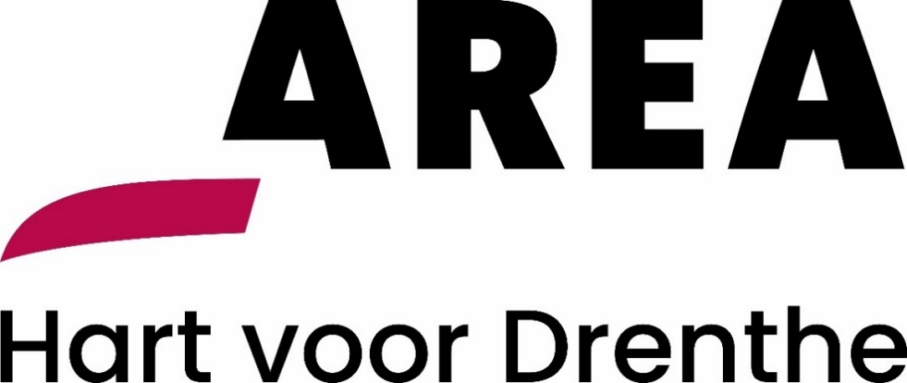

Aanbesteding Inhuur flexibele arbeidskrachten Area Reiniging: Instructie invullen Programma van Wensen

Onderhavig document betreft het Programma van Wensen behorende bij de Europese aanbesteding Inhuur flexibele arbeidskrachten Area Reiniging.
In het tabblad "PvW" zijn in de vorm van een 6-tal voor Area Reiniging belangrijke wensen en sub-gunningcriteria stellingen beschreven. Deze hebben betrekking op de waardering van de mate waarin de aanbieding tegemoetkomt aan de wensen van Area Reiniging. De beoordeling van dit onderdeel staat beschreven in hoofdstuk 6 van de Aanbestedingsleidraad.
Inschrijver is verantwoordelijk voor een zorgvuldige invulling van alle relevante invulvelden (licht rood gearceerd).
Inschrijver past, op straffe van uitsluiting, alleen de licht rood gearceerde cellen aan. Inschrijver dient alle licht rood gearceerde cellen correct en ondubbelzinnig in te vullen.
Instructies voor het invullen van Programma van Wensen:
1. Inschrijver dient het Programma van Wensen in te vullen. Deze dient u vervolgens te printen en rechtsgeldig te ondertekenen, en vervolgens (gescand) in PDF-format in te dienen.

PvW
 |  | 

Aanbesteding Inhuur flexibele arbeidskrachten Area Reiniging: Programma van Wensen

Inschrijver
Naam inschrijver: |  |  | <NAAM INSCHRIJVER>
Naam en functie ondergetekende: |  |  | <NAAM EN FUNCTIE ONDERGETEKENDE>
Datum: |  |  | <DATUM>
Handtekening: |  |  | <HANDTEKENING>

1. Partnerschap
Nr. | Aantal punten | Stelling | Ja / Nee | Voorwaarde
 | Totaal max. 15 punten | Het bestaansrecht van Area Reiniging hangt nauw samen met de maatschappelijke waarde die we creëren. Daarom ontwikkelen we innovatieve producten en diensten, bouwen we kennisplatforms en realiseren we samenwerkingsverbanden. Hiermee dragen we bij aan een sterkere Arbeidsmarkt en meer participatie. Area Reiniging verwacht van de Dienstverlener partnerschap in de voor haar relevante onderwerpen.
1.1 | 1 | Bent u bereid om doelstelling als Arbeidsmarkt en meer participatie en de daarmee samenhangende werkwijze te ondersteunen, zo efficiënt mogelijk in te richten en op regelmatige basis het resultaat te bespreken.
1.2 | 1 | Ondersteunt u dat werkproces met rapportages.
1.3 | 13 | Bijlage W1: Geef in een bijlage, op maximaal vijf A4, aan hoe u deze stelling vorm en inhoud geeft. (Extra bijlagen ter toelichting toegestaan, maar deze worden niet betrokken in de beoordeling!)

2. Branche ervaring
Nr. | Aantal punten | Stelling | Ja / Nee | Voorwaarde
 | Totaal max. 15 punten | Area Reiniging hecht er waarde aan dat Dienstverlener thuis is in de markt van reinigingsdiensten en afvalverwerking.
2.1 | 12 | Bijlage W2 (a,b,c): Geef maximaal drie referenties, bij voorkeur in de markt van reinigingsdiensten en afvalverwerking, waarbij u personeel heeft geleverd voor gelijksoortige diensten. De referenties mogen niet ouder zijn dan 3 (drie) jaar. (De uitwerking van de referenties is vormvrij. Vermeld wel kerncijfers als omvang en omzet en een eventueel door Area Reiniging te benaderen contactpersoon. Gebruik maximaal 1 A4 per referentie.)
2.2 | 3 | De referenties zijn van een gelijke omvang (of groter) als deze opdracht, zowel voor wat betreft omzet als ook personeel.

3. Opleiden en Kennisontwikkeling
Nr. | Aantal punten | Stelling | Ja / Nee | Voorwaarde
 | Totaal max. 15 punten | Area Reiniging verwacht van de Dienstverlener dat deze zich blijvend inzet voor de ontwikkeling van de flexibele arbeidskrachten door middel van opleiding en begeleiding. Area Reiniging verwacht per persoon of groep een plan voor persoonlijke ontwikkeling en opleiding.
3.1 | 1.5 | Investeert u in de persoonlijke ontwikkeling van de aan Area Reiniging geleverde flexibele arbeidskrachten.
3.2 | 1.5 | Bent u bereid flexibele arbeidskrachten extra te scholen of op te leiden als zij dat aangeven.
3.3 | 1.5 | Bent u bereid op eigen kosten flexibele arbeidskrachten extra te scholen of op te leiden als Area Reiniging daar om vraagt.
3.4 | 1.5 | Hebt u (algemene) opleidingsprogramma’s ter stimuleren van de doorontwikkeling van flexibele arbeidskrachten(sters).
3.5 | 1.5 | Voert u voortgang- en beoordelingsgesprekken.
3.6 | 7.5 | Bijlage W3: Voeg een voorbeeld van een beoordeling, persoonlijk ontwikkel- en opleidingsplan toe. (extra bijlagen ter toelichting toegestaan, maar deze worden niet betrokken in de beoordeling!)

4. Sociaal en duurzaam verantwoord ondernemen
Nr. | Aantal punten | Stelling | Ja / Nee | Voorwaarde
 | Totaal max. 10 punten | Area Reiniging is een Sociaal en Duurzaam verantwoorde onderneming, die investeert in haar flexibele arbeidskrachten om hen op een duurzame en verantwoorde manier van blijvende meerwaarde te laten zijn voor Area Reiniging. Area Reiniging verwacht van de Dienstverlener eenzelfde insteek, Duurzaam Samen Werken.
4.1 | 1 | Vormt Maatschappelijk Verantwoord Ondernemen een van de pijlers in uw bedrijfsvoering.
4.2 | 1 | Hanteert u de CAO Grondstoffen Energie en Omgeving (GEO) Onderdeel Services 2026 -2028 en de daarin vastgelegde gedragsregels en dien ten gevolgen de disciplinaire maatregelen.
4.3 | 1 | Gaat u in het kader van sociaal ondernemen concreet vorm geven aan het creëren van werkervaringsplaatsen voor mensen met een afstand tot de arbeidsmarkt, voordat ze bij Area inzetbaar zijn?
4.4 | 7 | Bijlage W4: Geef in een bijlage, op maximaal twee A4, aan hoe u deze stelling concreet vorm en inhoud geeft. (Extra bijlagen ter toelichting toegestaan, maar deze worden niet betrokken in de beoordeling!)

5. Administratief proces en Afspraak is Afspraak
Nr. | Aantal punten | Stelling | Ja / Nee | Voorwaarde
 | Totaal max. 10 punten | Area Reiniging verwacht van Dienstverlener dat zij gemaakte afspraken nakomt. De administratieve organisatie van de uitzendorganisatie moet betrouwbaar en navolgbaar zijn en de kwaliteit van flexibele arbeidskrachten is zoals afgesproken.
5.1 | 1 | Bent u, ingeval van calamiteiten in de uitvoering, 24 uur per dag, 7 dagen per week telefonisch bereikbaar.
5.2 | 1 | Bent u bereid het administratieve proces zoveel mogelijk te optimaliseren naar de wensen van Area en waar mogelijk elektronisch te verwerken of af te handelen.
5.3 | 8 | Bijlage W5: Geef in een bijlage, op maximaal twee A4, aan hoe u dat inzichtelijk maakt. Onder meer de administratieve verantwoording naar Area Reiniging. (Extra bijlagen ter toelichting toegestaan, maar deze worden niet betrokken in de beoordeling!)

6. Relatiebeheer
Nr. | Aantal punten | Stelling | Ja / Nee | Voorwaarde
 | Totaal max. 10 punten | Area Reiniging hecht belang aan transparantie en heldere communicatielijnen waar het gaat om relatiebeheer. Van Dienstverlener verwachten we daar, als partner, een grote bijdrage in.
6.1 | 1 | Kunt u aangeven welke functies of rollen daarin betrokken zijn.
6.2 | 1 | Stelt u een escalatiepunt in voor Area Reiniging.
6.3 | 8 | Bijlage W6: Geef op maximaal vijf (5) A4 aan hoe u dit realiseert. (Extra bijlagen ter toelichting toegestaan, maar deze worden niet betrokken in de beoordeling!)

